Sheet1
DANH SÁCH SINH VIÊN
TT | Đ.Viên | Phái | N.Sinh | Tr.Độ | Đ.Vị | LCB | Năm
1 | x | Nam | 1967 | DH | PTV | 500 | 1996
2 |  | Nữ | 1970 | TH | PX | 200 | 1996 | Điều kiện
3 | x | Nam | 1969 | DH | PKH | 450 | 1997 | FALSE
4 | x | Nam | 1973 | CD | PKH | 300 | 1995
5 |  | Nam | 1975 | TH | PX | 250 | 1998 | TT | Đ.Viên | Phái | N.Sinh | Tr.Độ | Đ.Vị | LCB | Năm
6 |  | Nam | 1970 | PT | PTV | 200 | 1998 | 6 |  | Nam | 1970 | PT | PTV | 200 | 1998
7 | x | Nữ | 1975 | TH | PKH | 200 | 2000 | 8 |  | Nam | 1966 | DH | PTV | 600 | 2000
8 |  | Nam | 1966 | DH | PTV | 600 | 2000
9 | x | Nữ | 1970 | PT | PX | 240 | 1996
10 | x | Nam | 1960 | CD | PKH | 300 | 1998
11 | x | Nữ | 1968 | CD | PTV | 300 | 1997

 | 1/ Dùng chức năng Advanced Filter trích lọc những ra những sinh viên thuộc đơn vị PTV và có cột đảng viên để trống
 | 2/ Tô màu cho dòng có trình độ đại học ( kí hiệu là DH) và có lương cơ bản từ 500 đến 600
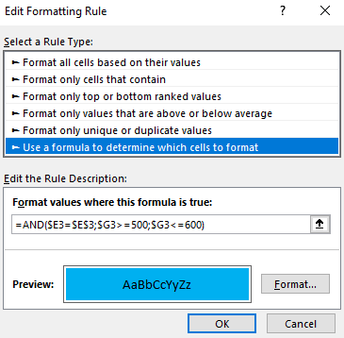

 | 2

